Stock #139 Furniture
Stock: | #139 NEW Classic Furniture
Grade: | A-

IMG | CODE | DESCRIPTION | QTY | PRICE LIST | TOTAL PRICE LIST
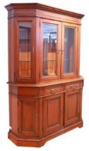 | VV0A0331 CRO | GRENOBLE CABINET 4 PORTE | 1 | € 2,748.00 | € 2,748.00
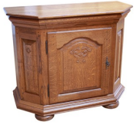 | VV0A0335 CRO | TENEN SIDEBOARD 1 PORTA | 1 | € 729.00 | € 729.00
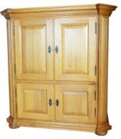 | VV0A0192 CRO | TENEN CABINET | 1 | € 1,424.00 | € 1,424.00
 | VV0A0182 CRO | BELAGO SIDEBOARD 4 PORTE | 1 | € 1,998.00 | € 1,998.00
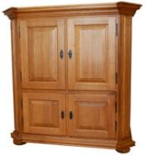 | VV0A0193 CRO | TENEN CABINET | 1 | € 1,424.00 | € 1,424.00
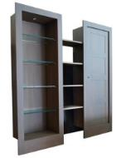 | VV0A0200 CRO | PENNINE VITRINE | 1 | € 1,185.00 | € 1,185.00
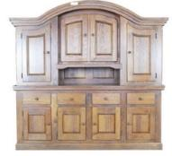 | VV0A0183 CRO | SIDEBOARD 8 PORTE | 1 | € 1,928.00 | € 1,928.00
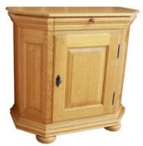 | VV0A0285 CRO | TENEN SIDEBOARD 1 PORTA | 1 | € 400.00 | € 400.00
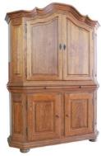 | VV0A0288 CRO | TENEN CABINET 4 PORTE | 1 | € 1,649.00 | € 1,649.00
 | VV0A0291 CRO | BOOKCASE 6 ANTE | 1 | € 1,170.00 | € 1,170.00
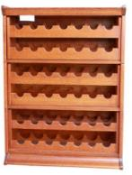 | VV0A0294 CRO | PORTAVINO | 1 | € 845.00 | € 845.00
 | 0570 ITA C/SPE1 | SPECCHIERA PER COMO CILIEGIO | 2 | € 700.00 | € 1,400.00
 | 0570 ITA C/CMO | COMO CILIEGIO | 2 | € 1,900.00 | € 3,800.00
 | VV0A0212 CRO | BOOKCASE 5 PORTE | 2 | € 1,330.00 | € 2,660.00
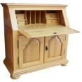 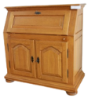 | VV0A0284/286 CRO | TENEN 3 PORTE | 2 | € 1,049.00 | € 2,098.00
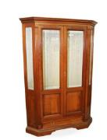 | 0568 ITA | VETRINE ANGOLARI CILIEGIO | 3 | € 1,800.00 | € 5,400.00
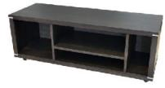 | VV0A0209 CRO | DE LINE RV SIDEBOARD | 2 | € 1,050.00 | € 2,100.00
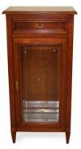 | 0557 ITA | VETRINETTA 1 ANTA CILIEGIO | 2 | € 1,000.00 | € 2,000.00
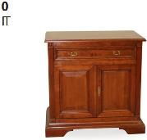 | 0553 ITA | CREDENZE PICCOLE CILIEGIO | 3 | € 800.00 | € 2,400.00
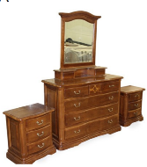 | 0581 ITA N/SPE1 | SPECCHIERA PER COMO NOCE | 4 | € 700.00 | € 2,800.00
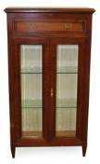 | 0558 ITA | VETRINETTE 2 ANTE CILIEGIO | 1 | € 1,900.00 | € 1,900.00
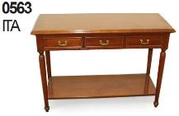 | 0563 ITA | MOBILE APPOGGIO CILIEGIO | 4 | € 1,900.00 | € 7,600.00
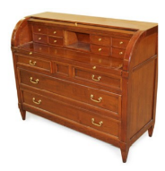 | 0565/0567 ITA | SCRITTOIO FORMA COMO CILIEGIO | 2 | € 1,900.00 | € 3,800.00
 | 0581 ITA N/CMO1 | COMO NOCE | 2 | € 1,900.00 | € 3,800.00
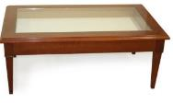 | 0556 ITA | TAVOLI BASSI DA SOGGIORNO | 4 | € 700.00 | € 2,800.00
 |  |  | 46 |  | € 60,058.00

